해운수출 업무절차
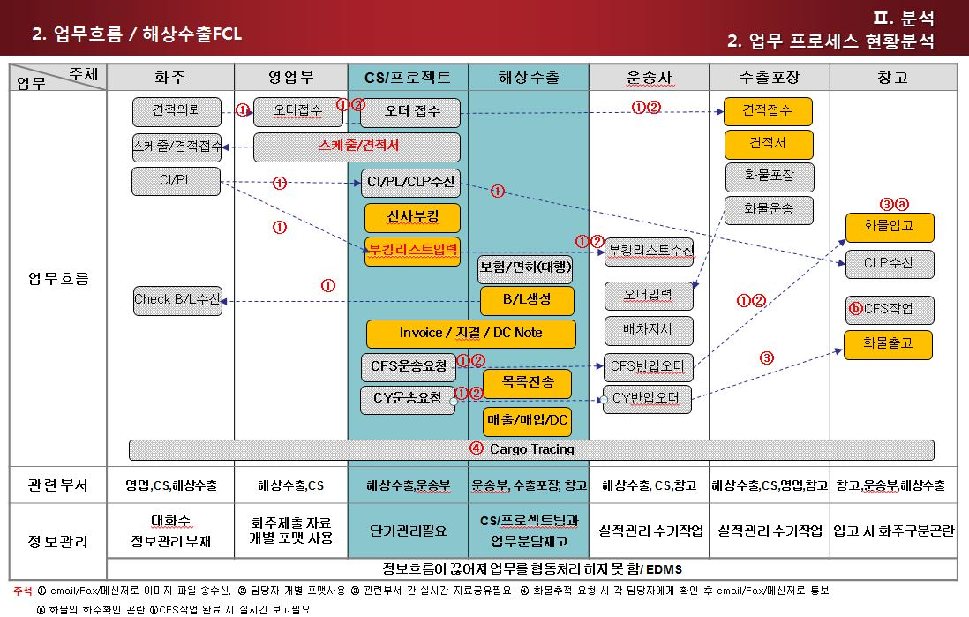
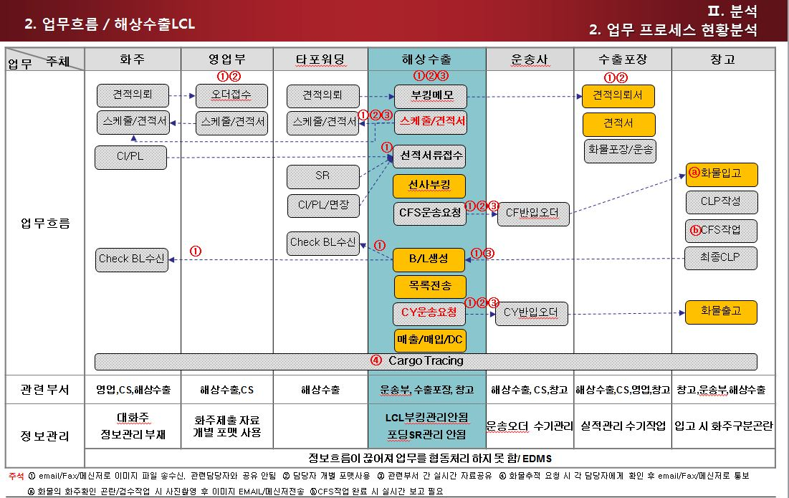
프로세스에 따른 업무처리 및 정보처리(해운수출)

1. 개요 | 본 지침서는 ELVIS를 통하여 자료를 입력/조회 하고 출력물을 산출함으로 해상수출 업무의 정확한 실행을 돕기 위함이다.
2. 범위 | 해상으로 수출하는 화물의 오더관리/BL생성/적하목록EDI/대금청구

3. 업무 | Off line 업무순서 | ELVIS화면 | 설명 | 비고
 | 오더입력 및 견적/ 스케줄 발송 | 오더관리 | BL로 컨펌되기 전, 고객으로부터 받은 오더내용을 입력하여 견적 및 스케줄을 email/FAX로 전송한다. a. 견적서 필수 입력항목 : 업체명, 운송구간, 계약조건, 항목별 비용, 참고사항, 유효기간 b. 스케줄 필수 입력항목 : 업체명, 운송가간, 선박정보, ETD, ETA, DOC CLS, CARGO CLS, 반입지 정보 c. 고객으로부터 스케줄 컨펌을 받으면 출항일 전 선적서류, 화물정보(수량/중량/SIZE/POL/POD/선적일자,INCOTERMS)를 확인하고 화물 취급 시 주의사항 및 기타 요청사항을 추가 입력 한다. | 1. UI설명, 타사와의 다른점 설명 2. BL이 컨펌되기 전까지의 내역을 관리 3. Job list화면과의 차이점에 대해 설명
 | 선박회사 BOOKING |  | a. FCL 화물 : 화주로부터 오더컨펌이 되면 선사 홈페이지에서 부킹 입력 후 오더관리 화면에 선사부킹번호입를 입력한다. b. CONSOL 화물 : 같은 스케줄로 컨펌 된 오더를 모아서 선사에 부킹입력 c. CO-LOAD 화물 : 화물이 부족하여 CONSOL작업이 안 될 경우 CONSOL작업이 가능 한 포워더에게 부킹 함 | 1. e-Booking 설명 2. MBLNO 수신후 번호입력설명
 | 서류 접수 및 검토 |  | 고객으로부터 선적서류(C/I, P/L, 수출신고필증)를 해당 PORT의 사전신고제출시간 전까지 수취 | 1. 문서관리 설명
 | 수출면허/ 해상적하보험진행 |  | a. 수출면허 대행 진행 : 고객의 요청 시 관세사에 사업자등록증, C/I, P/L, HS CODE, 화물 적재예정보세구역, 입고일정, 선박운임등의 정보를 전달 하여 수출신고필증 업무 진행 b. 적하보험 대행 진행 : 적하보험회사에 사업자등록증, C/I, HS CODE, 선박명, 출항일, 목적항, LC바본을 전달
 | Container 운송 | 오더관리 | a. FCL 화물 : 화주가 지정 한 장소로 Container를 운송하여 작업 후 CY에 반입(DOOR), DOOR작업이 불가 하거나 화주요청으로 CFS에 작업 후 CY에 반입 b. LCL 화물 : Cargo CLS까지 CFS에 화물이 입고 되도록 확인. 고객의 요청으로 운송 할 경우 P/L, Pick up요청서를 작성하여 운송사에 운송요청 | 1. 운송지시서 2. Door Order
 | Check B/L 작성 | HB/L | 오더화면에서 HB/L Creation 기능을 이용하여 Check B/L 생성 후 화주에게 email이나 fax로 통보 | 1. BL출력포맷, 키생성룰 2. B/L, 운임 Copy기능 3. 실적조회 기준되는 컬럼설명
 | S/R작성 | M/BL | MB/L 생성 후 선사에 S/R전송을 하거나, 각 선사홈페이지에 S/R입력 | 1. Consol관리기능 2. S/R전송 가능 선사 안내
 | Container적입작업 |  | CFS에 CLP를 email이나 fax로 전송. CFS창고 입고 시 받은 P/L를 CLP에 첨부하여 검수 및 창고장에게 전달하고 Container적입 작업을 현장에 지시 | 1. CFS 업무/화면 설명 2. WMS의 입고화면 연계설명
 | CNT 반출 및 터미널 운송 |  | 선박이 터미널에 접안하기 전에 운송사에서 Container를 터미널로 운송
 | HB/L 발행 | HB/L | 선박 적재 완료, 출항 후 HB/L을 발행하여 화주에게 송신한다. | 1. BL포맷
 | INVOICE/ 전자세금계산서 발행 | INVOICE 매출계산서 | 견적서에 컨펌된 내용에 환율을 재적용하여 Freight Invoice를 발행하여 화주에게 전송한다. INV내용을 바탕으로 전자세금계산서를 발행하여 화주에게 전송한다. | 1. Tariff관리 연계 설명 2. 그룹INV설명 3. 매출세금계산서 설명
 | 선박회사 B/L발행 |  | 화주가 Direct B/L을 요구 할 경우 선사로부터 Check B/L을 받아 화주에게 전달/확인 후 선사로부터 Direct B/L을 발급 받음
 | 세관 적하목록 신고 | EDI | 사전적하목록신고 기간을 확인하여 EDI신고 한다. CONSOL건 : HB/L에 MRM/MSM/HSN을 입력 하여 적하목록을 출력하여 확인 후 세관에 EDI 전송 DIRECT 건 : 수출신고필증을 선박회사에 전달하여 선박회사에서 세관 EDI신고 함 | 1. KMA, AMS, AFR, ACI등 설명 2. MMH 입력방법 설명
 | AMS 신고 | HB/L, EDI | 사전적하목록 신고를 해야 하는 건일 경우 HB/L화면에 추가항목 입력 후 AMS신고 신고시 필수항목 : Shipper, Consignee, MB/L No, HB/L No, Commodity, HS Code, 수량,중량, V니, POL, POD | 1. AMS전송 업체 등록 방법 설명
 | 선적서류발송 | Notice(S/A) | 도착지 파트너(대리점)에 S/A를 발송한다. 파트너 대리점에서 수입신고가 원활히 이루어지도록 출항 당일까지 송부 한다. | 1. Notice 화면 설명
 | 해외정산서 작성 | D/C Note | 선박운임, 도착지 운송료, Ex-Work 운임등을 입력하여 Debit/Credit Note를 발행한다. S/A, D/C Note, HB/L, MB/L을 email이나 fax로 송신 후 수신여부를 확인한다. | 1. 그룹 partner statement설명
 | 서류보관 | Document | 발행 된 B/L, 계산서, 보험증서, 수출신고필증은 Document기능을 이용하여 서버에 이미지를 업로드 한다. | 1. 문서관리 기능 연계된 화면 모두 설명
 | 화물 Tracing | Tracking | 해외 파트너를 통해 도착지 통관, 배송에 문제가 없는지 최종 배송일 까지 확인하여 수출자에게 통지한다. Tracing 서비스를 제공 할 경우 화주는 Web에서 화물의 tracking정보를 조회 할 수 있다. | 1. 유료서비스 설명 2. Web Tracing 설명
 | Claim발생화물 관리 |  | Damage가 발생 된 화물은 C/I, P/L, CLP, B/L, Survey Report등의 서류와 이력을 관련 담당자와 공유한다.
 | 수출신고 오류처리 | 적하목록 정정신고 | 전송 된 자료의 수정이 필요 한 경우 "수출적하목록정정"화면에서 입력하여 세관에 EDI신고 한다. 과태료 발생의 경우 적하목록, 사유서, C/I, P/L, HB/L, MB/L, 목적정정 신청서를 구비하여 세관에 제출한다. | 1. 자주 발생하지 않는 건이나 발생 시 급히 전송해야 하므로 필요하므로 요청시 신속히 응대
 | IRRE 발생/처리보고서 |  | 수출신고 오류 이외 특이/위법 및 협의사항등이 발견 될 경우 "IRRE발생/처리 보고서"를 작성하여 AEO총괄 책임자 및 세관장에게 보고한다.
 | 지출결의서 작성 | 지출결의서 | 선박회사 및 운송사에 지급 할 선임 침 기타비용을 입력하여 지출결의서를 발행한다.

해운수출 업무(포워더)
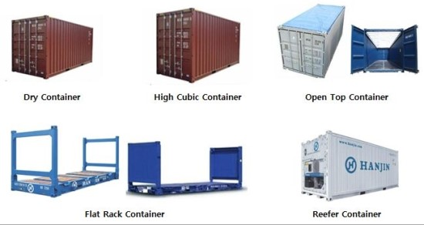
해운수출업무 진행 절차

1. 선적의뢰
 | 수출자로부터 선적에 관한 화물정보를 받아 선적준비를 하는 단계
 | 수출자로부터 정확한 화물정보를 받아야 하며, 이 정보를 토대로 예약 및 화물 운송을 준비할 수 있다.
 | 화주로부터 선적의뢰를 받으면, 화물 Detail을 확인한다
 |  | 선적항 및 도착항
 |  | 화물 출고일 : 출고일에 맞춰 선박 스케줄이 결정된다.
 |  | 화물 Detail : 중량, 포장갯수, 포장상태, 화물 크기 체크
 |  | 운송 방식 및 컨테이너 종류 결정 : 화물 사이즈, 중량, 화물의 상태에 따라 운송방식(FCL or LCL) 결정

2. 스케줄 BOOKING 및 통지
 | 수출 화물을 화물 출고일에 맞춰 적절한 스케줄을 찾는 것을 핵심으로 하고 있다.
 | 수출업자가 해당 화물을 보내고자 하는 지역과, 날짜를 확인하여 그에 적합한 해상스케줄을 통지하는 것이 중요하다.
 |  | 운송방식(FCL,LCL)응 결정 한 후, 출고일에 맞추어 스케줄을 확인한다.
 |  | LCL 운송 : CONSOLIDATION 의 WEEKELY SCHEDULE OR SHIPPING GAZETTE 에서 확인
 |  | 콘솔사 담당 영업사원들이 주간단위로 서비스하는 지역의 선적스케줄을 정리해서 메일로 발송해주며, SHIPPING GAZATTE 에도 주간 단위로 UPDATED 된다
 |  | 콘솔 서비스 되는 지역의 스케줄과 화물 및 서류 마감시간, 예약 담당자 연락처 및 CFS 입고지 및 담당자가 함께 표시되어있다
 |  | FCL 운송 : SHIPPING GAZETTE 참조 OR 선사 WEB STIE에서 확인

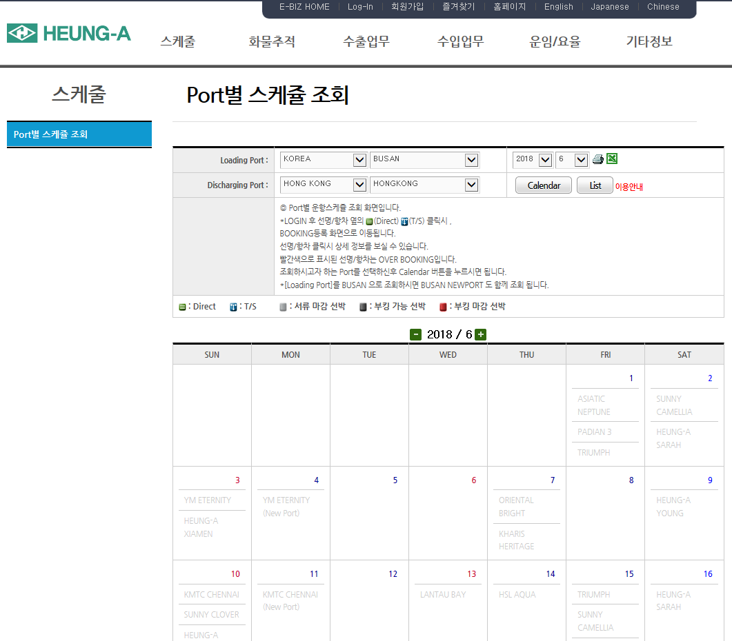
 | 스케줄표 작성 - 선사가 서비스하는 지역의 스케줄 및 화물 마감시간 확인 가능하며,선박 예약 및 S/R(SHIPPING REQUEST) 접수, B/L 발행 등 선사의 전반적인 업무 가능하다
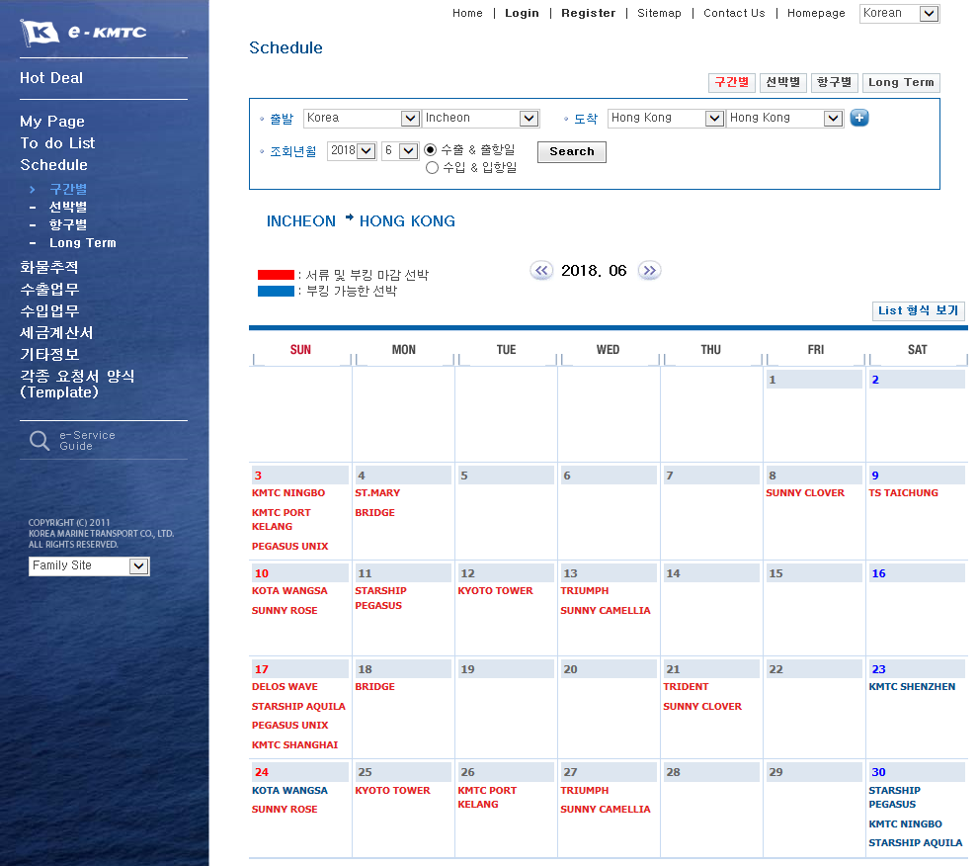

 |  | 고려해운 | http://www.kmtc.co.kr | 흥아해운 | http://www.heung-a.com/
 |  | 스케줄에는 출항항(Port of Loading) 도착항(Port of Descharge), 선명(Vessel No.), 항차 Voyage No.) , 화물마감시간(Cargo Closing Time), 예상출항날짜(Estimated time of Departure) ,
 |  | 예상도착날짜(Estimated time of Arrival), 화물 하차지 (CFS or CY) 표시해서 화주에게 통지한다
 | 스케줄 통지 - 수출자에게 작성된 스케줄을 팩스 또는 이메일로 통지한다.

3. 선복 예약
 | 수출자와 확인한 적절한 스케줄로 운송하기 위해, 화물 운송을 주도하는 곳에 선복 예약을 하는 것을 말한다
 | LCL(Less than Container Load)화물
 |  | LCL 화물은 20feet 또는 40feet 컨테이너 1 대에 채울만한 물량이 되지 못하기 때문에 공 컨테이너의 Door 운송과정의 필요 없이 일반화물상태로 트럭에 실려 포워더가 지정한 항만의 CFS 창고로 운송된다.
 |  | CFS 창고는 혼재작업을 하는 포워더가 지정한 창고(자체 CFS 창고 OR 계약된 창고)로서, 화물을 입고시켜 목적지 별로 혼재 작업되어 FCL 로 단위화된다.
 |  | FCL 로 단위화된 화물은 사전에 예약된 선박 스케줄에 맞추어 CY 에 이동되어 선적을 기다리게 된다.
 |  | LCL 화물은 화주가 직접 일반차량(트럭)을 수배하여 지정된 CFS 창고까지 운송하기도 하며, 화주의 요청으로 당사가 일반차량(트럭)으로 운송이 가능한 운송업자에게 운송의뢰를 한다.
 |  | LCL 화물은 동일 지역으로 선적되는 소량 화물의 혼재 하여 운임상의 혜택과, 혼재를 용이하게 하기 위하여 콘솔사(CONSOLIDATION)를 이용하고 있다.
 |  | 콘솔사 부킹 - 수출자로부터 받은 화물 DETAIL (수량, 중량, 화물사이즈, 출항지, 도착항)을 토대로 사전에 확인한 스케줄로 콘솔사 담당자에게 예약 접수한다. 예약방법은 전화에 의한 통화, MSN 메신저 접수가 있다.
 |  | 화물예약 시, 화물 입고지(CFS) 담당자 및 연락처, 선박스케줄의 변동이 있는지 다시 확인한다. 예약이 완료되면, 예악번호(Booking No)를 받는다
 | FCL (Full Container Load)화물
 |  | FCL 화물은 일반적으로 공 컨테이너(Empty Container)가 생산자의 공장에 투입되고, 작업된 후에 컨테이너가 선적 CY 까지 운송되는 것을 의미한다.
 | 선사 부킹
 |  | 화주로부터 받은 화물 DETAIL (컨테이너 SIZE, 작업지 정보, 작업날짜, 운송 진행 여부,) 을 토대로 선사에 예약 접수한다. 화물예약은 전화에 의한 예약 OR 선사 SITE에서 예약한다.
 |  | FCL 화물 예약 시 선사담당자에게 통지해줘야 하는 사항 - 선적항, 도착항, 예약할 선박, 출항날짜, 컨테이너 Size, 컨테이너 운송진행 여부 확인(선사 라인운송, 자가운송), 컨테이너 Pick-up CY(상차지 확인)
 |  | 선사로부터 예약 번호 (BOOKING NO.) 받기 - 운송사에서 컨테이너 픽업 및 하차시 화물정보확인을 위해 필요하며, 화물의 정보 변경 및 예약확인을 위해 필요하다.

4. 선적서류 접수
 | 선적서류는 실제 운송되는 화물과 선적서류상에 정보가 동일하게 작성된 서류를 말하며, 운송화물을 구분할 수 있는 기초자료가 된다.
 | 수출자로부터 선적서류 요청 - 선적서류는 팩스 또는 이메일로 스령
 | 선적서류 체크(수출자, 수입자 주소, 출항항, 도착항, 화물 개수 중량(화물 사이즈), 운임조건)
 | 선적서류에는 PACKING LIST, COMMERCIAL INVOICE, 수출신고필증이 있으며, 수출신고필증은 화주가 직접 관세사에 의뢰해 수출신고를 진행하기도 하며, 관세사에서 의뢰해 수출신고를 진행 하기도 한다
 |  | PACKING LIST (포장 명세서)
 |  | 포장에 관한 사항을 상세히 기재한 서류를 말한다. 포장 내의 수량과 순중량, 총중량, 용적, 화인(MARKING), 포장의 일련번호 등을 개재하는 것으로 포장명세서라고도 한다
 |  | 선하증권이나 상업송장과 같은 필수적인 서류는 아니나 원산지 증명서와 함께 실무적으로 사용된다.
 |  | 상업송장을 보충하는 역할을 하며, 포장 단위 별로 내용물의 목록을 기재하나 가격은 기제하지 않는다.
 |  | 수출이나 수입의 통관 수속 때 심사자료로 활용되고, 양륙지에서 화물을 처리하는데 사용된다. 검수 또는 검량업자가 실제 화물과 대조하는 참고자료는 물론, 개별화물의 사고 발생시 확인 자료로도 상용된다.
 |  | 또한 선사가 화주와 운송을 체결하는 기준자료로 활용되며, 서류상 상업송장 및 운송서류에 기재된 내용과 일치해야 한다
 |  | 화물에 SHIPPING MARK 표시 확인 - (LCL 화물의 경우 다른 화주의 화물과 혼재되기 때문에, 수출, 수입 시 CFS 창고에서 화물의 구분을 용이하게 하기 위해 SHIPPING MARK 표시를 요청 해야 한다.)
 |  | COMMERCIAL INVOICE(상업송장)
 |  | 수출업자가 계약한 내용을 토대로 물품을 선적, 제공했다는 것을 수입업자에게 통보하는 물품 명세서이며,
 |  | 또 수출업자가 제공한 물품에 대한 개수, 포장형태, 단가 등을 상세히 기록하여 수입업자에게 제시하고 대금지급을 요청한다는 점에서 대금 명세서이기도 하다.
 |  | 수출이나 수입통관 시 세관신고의 증명자료가 되기도 하며,
 |  | 상업송장에는 수출 및 수입업자의 이름과 주소, 화물을 적재한 항공 출발일 항공 명칭, 운송수단의 출발 및 도착장소,신용장 번호(LC 진행일 경우) 단가, 총 금액, 상품인도조건과 대금지불조건, 서명 등이 정확하게 기재되어야 한다.
 |  | 수출신고필증
 |  | 화물의 수출을 세관에 신고하여 정규의 통관수속을 마친 후 이에 대한 허가를 받는 것을 수출신고필증 이라고 한다.
 |  | 수출하는 모든 화물에 적용되며, 신고를 하지 않은 화물은 수출 할 수 없음은 물론 선적 자체도 불가능하다.
 |  | PACKING LIST 와 COMMERCIAL INVOICE는 화주로부터 받는 서류지만, 수출신고필증은 화주의 요청에 의해 관세사에 대행을 요청하기도 한다.

내륙 운송
수출화물을 적절한 운송수단을 통해 화물의 손상 없이 지정된 CY 또는 CFS 창고에 입고시키는 것을 말한다. 화물운송을 위해 정확한 화물정보 및 픽업정보를 받아 적절한 화물운송과 정확한 시간에 운송 될 수 있도록 한다.
수출자 지정운송사 - 수출자가 지정한 운송회사를 통해 내륙운송을 진행하는 방법이다.
 | LCL 화물 - 화물 입고 CFS 창고 연락처(CFS 창고 이름, 담당자 , 전화번호) , 화물 마감시간 통지.
 | FCL 화물 - 컨테이너 픽업 CY 연락처 와 컨테이너 반입 CY 연락처 그리고 선사의 BOOKING NO. 및 화물 마감시간 통지
 | 선사의 BOOKING NO.는 컨테이너 픽업 및 하차시에 화물구분을 위해 필요하다. 화주 공장에서의 DOOR 작업이 아니라 CFS 창고에서 컨테이너의 작업을 하는 경우도, BOOKING NO. 및 CFS 창고 연락처를 통지해준다.
포워더 지정 운송사
 | LCL 화물 - 화주로부터 운송신청 접수(운송신청접수시 화물 픽업지및 담당자 연락처와 픽업시간확인), 운송사에 오더주기(화주로부터 받은 픽업정보,PACKING LIST 전달), 화물 PICK-UP, 화물CFS창고 도착후 CFS 창고에 화물도착 통지
 | FCL 화물
 |  | 화주로부터 운송 신청 접수
 |  | 운송회사에 오더주기 - 화주정보(화물픽업지, 담당자 연락처, 픽업시간), 컨테이너 픽업정보(컨테이너 사이즈, 공컨테이너 픽업지, 컨테이너 하차지), 선적정보(선명, 항차, 출항일, 컨테이너 반입시간, 선사로부터 받은 부킹 번호)
 |  | 컨테이너 픽업
 |  |  | 운송사는 운송신청을 기준으로 선박회사에 대해 공컨테이너의 인도 통보한다
 |  |  | 선박회사로부터 기기인도지시서(EDO : Equipment Dispatch Order)를 교부 받는다.
 |  |  | 운송사는 CT(Container Rerminal)에 EDO 1 통을 제시하고 기기수도증(ER : Equipment Receipt) Out 용 1 통, 공컨테이너반입표 및 Seal(봉인) 등을 수령하는 동시에 CY 에서 관리하는 공컨테이너를 수취한다.
 |  | 컨테이너 정보 받기 - 픽업된 컨테이너 정보(CONTAINER NUMBER, SEAL NUMBER, 기사정보 – 량번호,기사연락처)를 운송회사로부터 받는다
 |  | 컨테이너 정보 통보 - 수출자에게 컨테이너 정보 통보한다.
 |  | 컨테이너 작업 - 컨테이너 기사는 공컨테이너에 컨테이너 Seal 을 가지고 화주공장에 입고한다. 화주공장에서 컨테이너 작업이 완료된 다음 Seal 을 부착하고 컨테이너 반입표에 필요한 사항(본선명, 도착지 등) 서명한다.
 |  | 컨테이너 반입 - 컨테이너 터미널에 도착하면 컨테이너반입표, ER(Out 용) 1 통을 터미널에 제출한다. 이 때 터미널에서는 ER 을 기준으로 컨테이너를 검사한 다음 인수용 ER(In 용) 1 통을 트럭기사에게 인도한다.

 | 컨테이너 화물의 운송형태 - FCL 화물인 경우에는 화주의 공장이나 창고 또는 영업소 등에서 화물을 컨테이너에 적재하여 CY 에 운송되며, LCL 화물은 CFS 창고에서 화물을 다른 화물과 혼재하여 FCL 화물과 마찬가지로 CY 로 옮겨 운송된다.
 | 컨테이너 화물의 운송 형태는 크게 CY/CY(FCL/FCL), CFS/CY(LCL/FCL), CFS/CFS(LCL/LCL), CY/CFS(FCL/LCL)로 나뉘어진다.
 |  | CY/CY(FCL/FCL)= DOOR TO DOOR SERVICE 컨테이너의 장점을 최대한 이용한 운송방법으로 수출업자의 공장 또는 창고에서부터 수입업자의 창고까지 컨테이너에 의한 일관운송 형태로 수송되는 방법을 말한다
 |  | CFS/CFS(LCL/LCL) 선적항의 CFS 에서 혼재하여 선적하고 목적지의 CFS 에서 컨테이너를 개봉 후 화물을 분류하여 여러 수입업자에게 인도된다
 |  | CFS/CY(LCL/FCL) 운송인이 지정한 선적항의 CFS 로부터 목적지의 CY 까지 컨테이너에 의해 운송되는 형태이다. 운송인이 여러 수출업자들로부터 소량의 화물을 CFS 에서 집화하여
 |  | 목적지의 수입업자 창고 또는 공장까지 운송하는 경우 또는 수출업자의 공장이 아닌 CFS 창고에서 화물을 적입후 목적지 수입업자 또는 공장까지 운송하는경우이다.
 |  | CY/CFS(FCL/LCL) 수출업자는 한사람이고 수입업자가 다수일 때 운송되는 방법으로 수출업자의 공장 또는 창고에서부터 FCL 화물로 목적지항만까지 운송한 후 목적지의 CFS 에서 화물을 분류하여 다수의 수입업자에게 운송하는 형태를 말한다.

AWB 작성
 | 선장 또는 선주의 대리인으로서 정당한 권한을 부여받은 자가 서명한 화물수추증(Receipt of Goods)이다.
 | 송하인과 운송인 사이에 협정된 운송계약을 나타내는 증거서류이다
 | 선하증권 자체가 화물 그 자체를 대신하는 권리증권(Document of title)이다.
 | 정당한 방법으로 선하증권을 소지한 자는 화물을 청구할 수 있는 청구권과 이를 처분할 수 있는 처분권을 갖는다.
 | 운송인 : 화물 인수증(인수화물 수량, 외관상태의 명시)로써 역할을 하는 것 외에도 운송조건 및 운송약관(면책약관포함) 등을 명시한 서류이다.
 | 수출자 : 화한어음을 매입(Negotiation) 의뢰함에 있어서 선적을 증명하는 서류이다.수출자에게는 이것이 주요한 역할이고 화환어음의 매도를 위험 선적 서류(Shipping Documents)의 하나로서 이용된다. 이 선적서류는 계약이행을 증명하는 역할을 한다.
 | 수입자 : 화물인도를 청구할 때 사용하는 서류이다. 즉, 선하증권의 상환성을 근거로 수입자는 선하증권과 상환으로 운송화물을 인도받을 수 있다. 그리고, 운송화물에 멸실 ,훼손,지연등의 손해가 발생하면 선하증권을 근거로 손해 배상 청구에 사용된다.
 | 은행 : 수입자가 개설한 신용장(L/C)를 근거로 지급한 화물의 수입대금을 담보하기 위하여 송하인의 거래은행(매입은행)에서 송달된 선하증권으로서 대금회수에 사용한다.
 | 보험회사 : 화물보험 사고로 보험회사가 보험금을 화주에게 지급하고 나면, 보험회사는 보험대위로써 선하증권상의 권리를 획득하며, 운송인데 대하여 대위구상권의 증거서류로 이용한다.

 | 항공운송장은 원본 3장과 부본 6장으로 발행하는 것을 원칙으로 하나, 항공사에 따라서 부본을 5장까지 추가 할 수 있다. 매수는 항공사의 필요에 따라 정해진다.

적하목록 신고
 | 포워딩 에서의 EDI(ELECTRONIC DATE INTERCHANGE)란 수출화물의 정보를 전자문서로서 바꾸어서 통신망을 통해 교환하는 방식을 말한다.
 | 수출화물을 선적하기 위해서는 선사, 포워더 , 운송업체 관세사등 많이 기관들의 서류가 발행이 되며, 이러한 문서의 양을 줄이기 위해 전자적으로 문서를 교환할 수 있도록 하는 시스템이다.
 | 해상 수출에서 EDI 의 활용은 적하목록(MANIFEST) 을 전송하는 목적으로 상용되며, 한번 전송된 정보를 변경하기 위해서는 세관에 전송내역을 정정해야 하기 때문에 전송 시 오류가 없어야 한다.
 |  | Shipper, Consignee, Notify, Vessel/Voy no, 출항항, 도착항, 포장개수, 포장개수단위, 총 중량, 출항일, 컨테이너개수, 품명, 컨테이너 정보, 수출신고번호 등이 필수로 입력되야함

선적통지(Shipping Advise)
 | 해상수출에서 선적통지란, 도착지 PARTNER 또는 AGENT 에게 화물의 선적 사실과 선적화물의 정보를 알려주는 것을 말하며, 도착통지를 함으로써 수입절차를 미리 준비할수 있도록 한다.
 | 도착지 AGENT 가 화물 도착전 , 세관에 화물의 신고(EDI)를 해야하기 때문에, 그전에 모든 서류가 준비되어 통지되어야 한다.
 | 선적통지 서류(House AWB, Master AWB, Packing List, Commercial Invoice, 기타D/C Note)는 이메일등으로 PARTNER에게 통지한다.

컨테이너 종류
Dry Container (드라이 컨테이너) - 일반적인 화물 운송용으로 제일 널리 사용되는 컨테이너, 온도조절이 필요없는 일반품을 수송하는 컨테이너 입니다.
High Cubic Container (하이 큐빅 컨테이너) - 일반 드라이 컨테이너보다 높이가 30cm정도 높은 컨테이너로,부피가 큰 화물을 적재하기에 용이 한 컨테이너 입니다.
 | 보통ISO 규격 컨테이너는 그 높이가 8피트 6인치이지만 그보다 높이가 1피트 높은 9피트 6인치짜리인 컨테이너도 있는데 이러한 컨테이너를 HIGH CUBE CONTAINER라고 한다.
Open Top Container (오픈탑 컨테이너) - 높이가 높고 일반컨테이너의 측면 문으로는 적재가 어려울때, 컨테이너의 지붕이 없기 때문에 크레인으로 적재가 용이한 컨테이너 입니다. 적재 후 지붕을 천막으로 덮습니다.
Flat Rack Container (플랫랙 컨테이너) - 사이즈가 큰 오버사이즈 화물을 실을때 용이한 개방형 컨테이너 입니다.
Reefer Container (냉동 컨테이너) - 보온, 냉동 등이 가능한 단열재를 사용하고, 특수 제작된 냉동, 냉장 장치가 설치 되어있는 컨테이너, 농수산물, 축산, 가공식품 등 운송 중, 온도조절, 유지가 필요한 화물의 수송에 사용되는 컨테이너 입니다.

해운수입 업무절차
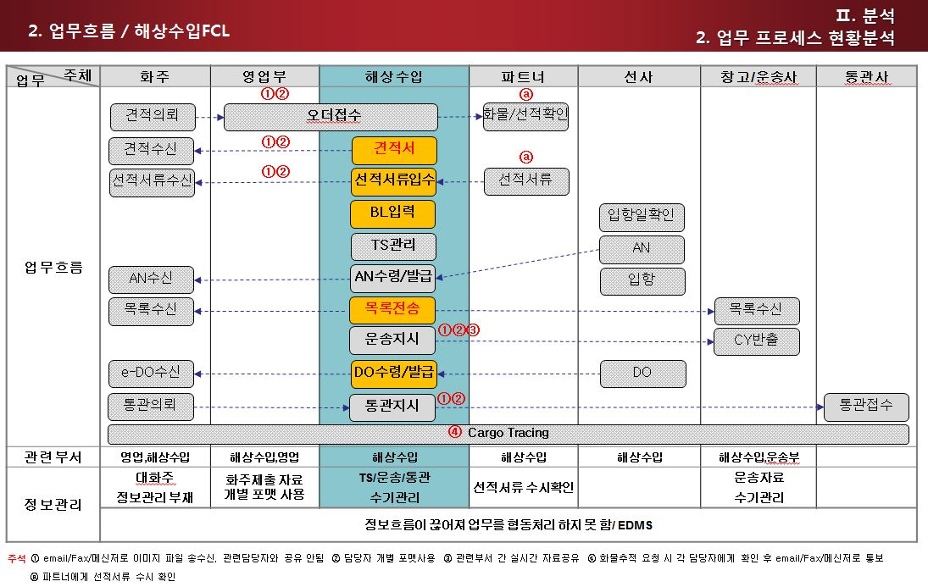
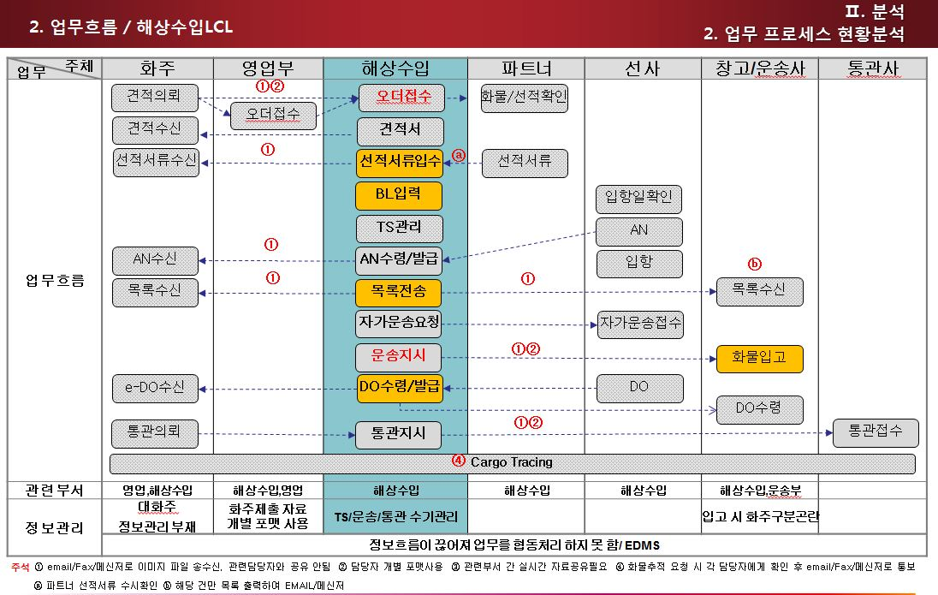
프로세스에 따른 업무처리 및 정보처리(해운수입)

1. 개요 | 본 지침서는 ELVIS를 통하여 자료를 입력/조회 하고 출력물을 산출함으로 해상수입 업무의 정확한 실행을 돕기 위함이다.
2. 범위 | 해상으로 수입되는 화물의 오더관리/BL관리/적하목록EDI/대금청구

3. 단위업무 | Off line 업무순서 | ELVIS화면 | 설명 | 비고
 | 오더입력 | 오더관리 | a. 고객으로부터 email, 유/무선 전화로 오더를 접수 한 후 오더관리에 입력한다. b. 오더내용을 선적지의 해외파트너에게 전달하여 Shipper에게 연락 한 후, 화물의 현재 상황을 체크한다. c. Incoterms에 해당하는 비용을 입력하여 견적서를 작성한다. d. 고객(수입자)이 컨펌 하면 해외파트너에게 선적스케줄 확인요청을 한다. e. 수출자의 화물준비 일정 및 수입자의 선적요구 일자에 대한 요청을 조율하여 선적스케줄을 확정 후 파트너에게 선적요청을 한다. f. 선적지에서 출항 후 파트너로부터 관련서류(B/L, P/L, C/I, Manifest)를 받아 수입자에게 보내준다.
 | 입항일 확인 |  | 해외파트너로부터 받은 서류에 기재 된 선명/항차, MB/L등의 정보로 선사에 입항예정일을 확인한다.
 | 선적서류 입력 | HB/L, MB/L | 해외파트너로부터 받은 BL과 Manifest를 대조하여 B/L을 입력한다.
 | 통과화물 서류전달 (TS Cargo) | HB/L | TS Cargo일 경우 HB/L 화면에 Transhipment에 체크한다.
 | 화물도착통지 발송 (Arrival Notice) | Notice | a. 선박이 도착하기 전 수입자에게 화물도착통지서를 송부한다. (수입 BL에 화물도착통지 도장을 찍어 AN을 대신 할 수도 있다.) b. 화물의 미수취, 입고 협정 등의 문제에 대비하여 수신자 및 담당자를 확인한다.
 | Container 배정확인 | HB/L | a. FCL, BULK : AN발송 후 수입화물 통관 및 출고계획을 확인한다. b. Consol : 혼재화물의 경우 적출및 분류를위해 CFS 보세운송 할 수 있도록 Container를 배정한다. | 부두직통관 등
 | 세관 적하목록 신고 | MB/L, EDI | [FCL, BULK, CONSOL화물] a. 선사 AN을 받으면 최소 입항 24시간 전까지 세관적하목록신고를 한다. B. HB/L을 취합하여 MB/L생성 후 MRN/MSN/HSN을 입력한다.(HSN은 자동생성) c. 적하목록을 출력하여 실제B/L및 Manifest 정보와 일치여부를 확인 후 세관으로 전송한다.
 |  |  | [LCL(Co-load)화물] MB/L의 CNEE가 우리회사가 아닌 경우 MB/L상 Delivery Agent에 실화주 신고한다. a. MB/L의 Delivery Agent로부터 A/N을 입수한다. b. 실화주 BL에 사업자번호를 기재하고 회사직인명판을 찍어서 A/N과 함께 Delivery Agent에 fax보낸다. c. 위탁업체에 적하목록 제출에 이상없는지 확인한다.
 | 수입신고 오류처리 | 적하목록 정정신고 | 전송 된 자료의 수정이 필요 한 경우 "수입적하목록정정"화면에서 입력하여 세관에 EDI신고 한다. 과태료 발생의 경우 적하목록, 사유서, C/I, P/L, HB/L, MB/L, 목적정정 신청서를 구비하여 세관에 제출한다.
 | 적하목록전달 | EDI | a. 배정 된 보세장치장에서 적출작업을 준비 할 수 있도록 적하목록을 전달한다. B. FCL인 경우 입항전 수입신고, 차상반출의 경우엔 미리 수입신고나 보세운송면호를 준비 할 수 있또록 보세운송면허/수입힌고 주체에 적하목록을 발송한다.
 | 해외정산서 작성 | D/C NOTE | a. 해외파트너로부터 받은 D/C Note의 이상유무를 확인한 후 운임을 입력한다 b. D/C Note를 발행하여 해외파트너에게 송부한다.
 | MB/L D/O 관리 | e-D/O, Notice | a. Surrender 되었는지 입항 전에 미리 확인 한 후 적하목록 제출이 완료되면 선사에 Freight Invice를 요청한다. b. FCL/LCL :선사에 대금지불 후 D/O를 수령한다.(선사마다 수령방법이 다르다. e-D/O 또는 직접 방문하여 수령하는 원본 DO 가 있다) c. BULK : e-D/O발급이 안되므로(부관훼리만 됨) MB/L상의 CNEE직인명판이 찍힌 MB.L을 가지고 하역사에서 하격비를 지불 한 후 B/L상에 하역비 납부확인도장을 받아서 선사에 D/O를 수령한다.
 | Freight Invoice작성 | Invoice | a. 일반화주 : 입항당일 최고고시 환율을 적용하여 운임을 입력한다. B. 노미화주 : 사전 협의 된 해상운임 및 부대비용 견적서, 해외파트너 정산서를 기준으로 운임을 입력한다.
 | HB/L D/O관리 | e-D/O, Notice | a. Surredner건 : 작성한 Freight Invoice상의 금액을 수령한 후 수입자가 신청한 e-D/O를 발급해준다. B. Original B/L인 경우 반드시 실물 회수 한 후 e-D/O를 발급해준다. C. L/G를 발급 받은 경우엔 원본 L/G를 회수하여 L/G를 발행한 은행에 발행여부를 화인하거나 은행의 배서가 되어 있는 OB/L을 회수 한후 e-D/O를 발급해준다.
 | 화물운송 |  | [LCL] a. 계약운송사를 사용 하기위해 운송 전에 선사로부터 자가운송승인을 받는다. B. 자가신청각서, 인감증명서, 사업자등록증, 운송계약서등의 서류를 제출하면 1년동안 유효하다. C. 선사의 계약운송사에 따라 해당 Website에서 자가운송 신청을 하고 승인을 받는다. D. Container반출 후 지정창고까지 보세운송한다. [FCL] a. D/O발급 및 송금 후에 화주가 운송을 요청하는 경우엔 각 선사의 지정 된 LINE운송사에 운송 오더를 접수한다. b. 타운송사를 이용하고자 할 경우엔 자가운송요청 승인을 받는다.
 | Container 적출 |  | a. 창고에 도착한 Container의 화물을 적출한다. B. 적하목록의 화물이 이상없으면 세관에 반입신고를 한다.
 | 통관 |  | a. 대부분의 화주는 거래하는 관세사를 통해 통관을 한다. B. 화주로부터 통관의뢰를 받은 경우 자사와 계약 된 통관사에 통관요청을 한다.
 | 지출결의서 작성 | 지출결의서 | 선사에, 통관, 운송, 창고료등의 금액을 입력하여 지출결의서를 작성한다.
 | 미반출 화물관리 |  | a. 수입화물 : 입항반입 완료 된 화물에 대해 수입신고수리 및 반출여부를 Unipass를 통하여 확인 후 미반출 화물이 있는 경우 CNEE및 SHIPPER에 통지하여 화물을 인도할 수 있도록 한다. B. TS화물 : 적하목록에 TS여부를 확인하여 제 3국으로 반출되도록 한다.
 | 서류보관 | Document | 수입업무가 종료 된 화물에 관한 서류를 Document에 이미지파일로 보관한다. (MB/L, HB/L, P/L, C/I, 적하목록, 수입신고필증, 해외정산서, 매출계산서, 지출결의서등)
 | IRRE 발생/처리보고서 |  | 수출신고 오류 이외 특이/위법 및 협의사항등이 발견 될 경우 "IRRE발생/처리 보고서"를 작성하여 AEO총괄 책임자 및 세관장에게 보고한다.

